GLOBAL
expé BaunazBonan - total numbers

 | ex situ |  |  |  |  |  | in situ |  |  |  |  |  |  |  |  |  |  |  |  |  |  |  |  |  | combined (eslo 1 and 2)
 | eslo 1 | eslo 2 | tot |  |  |  | eslo 1 |  |  |  |  |  |  |  |  | eslo 2 |  |  |  |  |  |  |  |  | tot ACT | tot N-ACT | tot INF | tot all wh-
 |  |  |  |  |  |  | ACT |  | N-ACT |  | INF |  | tot in situ |  |  | ACT |  | N-ACT |  | INF |  | tot in situ |  |  | 160 | 282 | 546 | 988
comment | 1406 | 333 | 1739 |  |  |  | final | non final | final | non final | final | non final | final | non final | combined | final | non final | final | non final | final | non final | final | non final | combined
où | 233 | 84 | 317 |  |  | comment | 4 | 1 | 1 | 1 | 13 | 3 | 18 | 5 | 23 | 11 | 8 | 45 | 11 | 48 | 16 | 104 | 35 | 139
quand | 156 | 32 | 188 |  |  | où | 6 | 4 | 5 | 5 | 14 | 15 | 25 | 24 | 49 | 22 | 7 | 48 | 35 | 53 | 44 | 123 | 86 | 209
quiO | 39 | 8 | 47 |  |  | quand | 2 | 1 | 0 | 1 | 8 | 3 | 10 | 5 | 15 | 4 | 1 | 0 | 4 | 12 | 8 | 16 | 13 | 29
quoiO | 334 | 24 | 358 |  |  | quiO | 0 | 0 | 0 | 1 | 1 | 1 | 1 | 2 | 3 | 2 | 1 | 4 | 3 | 6 | 3 | 12 | 7 | 19
 | tot all wh- | tot all wh- | tot all wh- |  |  | quoiO | 13 | 7 | 2 | 2 | 41 | 53 | 56 | 62 | 118 | 44 | 22 | 62 | 52 | 105 | 99 | 211 | 173 | 384
 | 2168 | 481 | 2649 |  |  |  | tot ACT |  | tot N-ACT |  | tot INF |  | tot all wh- |  |  | tot ACT |  | tot N-ACT |  | tot INF |  | tot all wh-
 |  |  |  |  |  |  | final | non final | final | non final | final | non final | final | non final | combined | final | non final | final | non final | final | non final | final | non final | combined
O equals DO and IO |  |  |  |  |  |  | 25 | 13 | 8 | 10 | 77 | 75 | 110 | 98 | 208 | 83 | 39 | 159 | 105 | 224 | 170 | 466 | 314 | 780

Proportions of in situ and ex situ constructions over time
combined (ex and in)
tot eslo 1 | tot eslo 2 | tot
2376 | 1261 | 3637 |  |  | Question 1: dans quelle mesure la proportion globale varie entre in situ et ex situ en fonction du temps?
eslo 1
ESLO 2
 |  |  |  |  |  |  |  |  |  |  |  |  |  |  |  |  |  |  |  |  |  |  |  |  |  |  |  | (pourcentages)
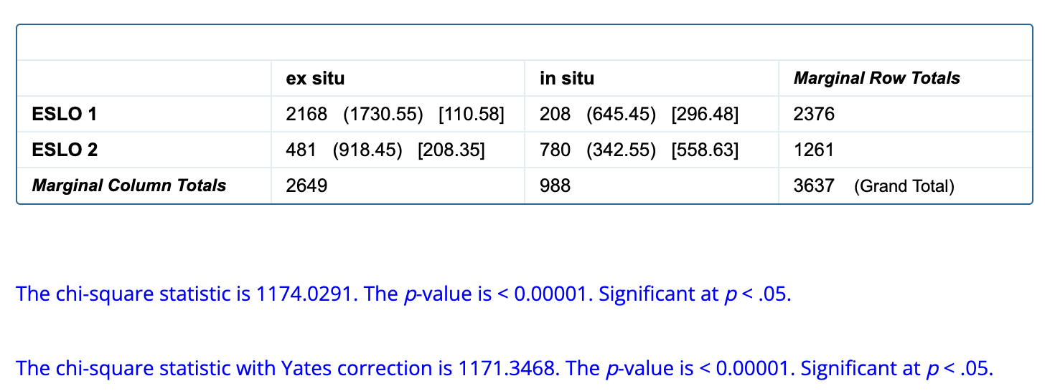
 |  |  |  |  | eslo 1 | ex situ | in situ |  |  |  |  | eslo 2 | ex situ | in situ |  |  |  |  |  |  |  |  |  |  |  |  |  | construction | eslo 1 | eslo 2
ex situ inclut: | est-ce que |  |  |  |  | 2168 | 208 |  |  |  |  |  | 481 | 780 |  |  |  |  |  |  |  |  |  |  |  |  |  | ex situ | 91 | 38
 | VS |  |  |  |  |  |  |  |  |  |  |  |  |  |  |  |  |  |  |  |  |  |  |  |  |  |  | in situ | 9 | 62
 | SV

questions éliminées: | introspective
 | quiz
 | echo
 | fragment
 | non matrice |  |  |  |  |  |  |  |  |  |  |  |  |  |  |  |  |  | X2 = (1, N=3637) = 1174.0291, p= <0.00001
 | cleft
 | locuteurs non francophones |  |  |  | Question 1b: dans quelle mesure la proportion globale de in situ varie dans le temps pour chaque élémént wh-?
quoi - ESLO 1
comment - eslo 1
où - eslo 1
quand - eslo 1
QUI - ESLO 1
 |  |  |  | eslo 1 | wh- | in situ | ex situ
 |  |  |  |  | comment | 23 | 1406
 |  |  |  |  | où | 49 | 233
 |  |  |  |  | quand | 15 | 156
 |  |  |  |  | quiO | 3 | 39
 |  |  |  |  | quoiO | 118 | 334

où - eslo 2
quoi - ESLO 2
comment - eslo 2
quand - eslo 2
qui - eslo 2
 |  |  |  | eslo 2 | wh- | in situ | ex situ
 |  |  |  |  | comment | 139 | 333
 |  |  |  |  | où | 209 | 84
 |  |  |  |  | quand | 29 | 32
 |  |  |  |  | quiO | 19 | 8
 |  |  |  |  | quoiO | 384 | 24

Proportions of total in situ occurrences of different wh-elements over time
 |  |  |  |  | wh- | eslo 1 | eslo 2
 |  |  |  |  | comment | 2 | 29
 |  |  |  |  | quiO | 7 | 70
 |  |  |  |  | quand | 9 | 48
 |  |  |  |  | où | 17 | 71
 |  |  |  |  | quoi | 26 | 94

 |  |  |  |  | Question 1c: quelle est la proportion de chaque mot wh- dans chacun des corpus?
eslo 2 - occurrences of wh-phrases
eslo 1 - occurrences of wh-phrases
 |  |  |  |  | wh- | eslo 1 | eslo 2 |  |  |  |  |  |  |  |  |  |  |  |  | On s'attend à ce que la variation des occurrences soit significative.
 |  |  |  |  | comment | 1429 | 472
 |  |  |  |  | quiO | 42 | 27
 |  |  |  |  | quand | 171 | 61
 |  |  |  |  | où | 282 | 293
 |  |  |  |  | quoi | 452 | 408
 |  |  |  |  |  | 2376 | 1261

Proportion of occurrence of different wh-elements over time
 |  |  |  |  | (pourcentages)
 |  |  |  |  | wh- | eslo 1 | eslo 2
 |  |  |  |  | comment | 60 | 38
 |  |  |  |  | quiO | 2 | 2
 |  |  |  |  | quand | 7 | 5
 |  |  |  |  | où | 12 | 23
 |  |  |  |  | quoi | 19 | 32

 |  |  |  |  | Question 2: contrôle in situ final vs non final eslo 1 et eslo 2

EACT
N-ACT
INF
 |  |  |  |  | eslo 1 | class | final | non final
 |  |  |  |  |  | EACT | 25 | 13
 |  |  |  |  |  | N-ACT | 8 | 10
 |  |  |  |  |  | INF | 77 | 75

INF
EACT
N-ACT
 |  |  |  |  | eslo 2 | class | final | non final
 |  |  |  |  |  | EACT | 83 | 39
 |  |  |  |  |  | N-ACT | 159 | 105
 |  |  |  |  |  | INF | 224 | 170

 |  |  |  |  | On s'attend à ce que la distinction entre position finale et non finale ne soit pas significative.
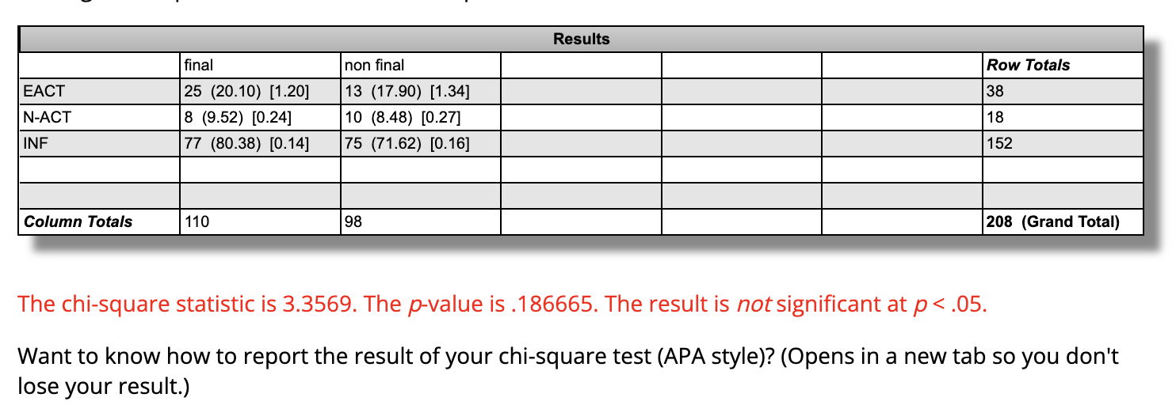
 |  |  |  |  | eslo 1

 |  |  |  |  | eslo 2

 |  |  |  |  | Question 3: classification des wh-in situ (eact, n-act, inf)

eslo 1
 |  |  |  |  | eslo 1 | class | total
 |  |  |  |  |  | EACT | 38 |  |  |  |  |  | Comparaison globale entre les deux corpus: le nombre de in situ non activés augmente de manière significative.
 |  |  |  |  |  | N-ACT | 18
 |  |  |  |  |  | INF | 152
 |  |  |  |  |  |  | 208

eslo 2
eslo 1 - EACT vs autre
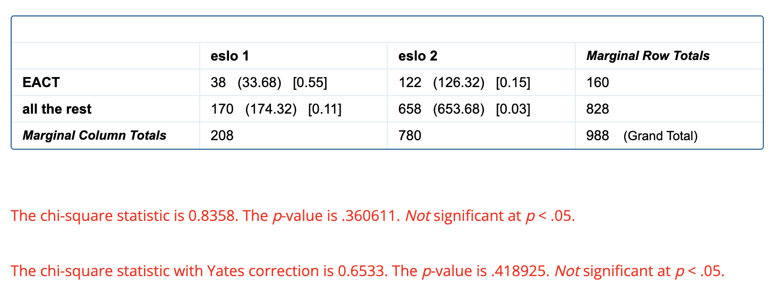
 |  |  |  |  | eslo 2 | class | total
 |  |  |  |  |  | EACT | 122
 |  |  |  |  |  | N-ACT | 264
ESLO 2 - EACT vs autre
 |  |  |  |  |  | INF | 394 |  |  |  |  |  | Comparaison entre les deux corpus: EACT vs tout le reste |  |  |  |  |  |  |  |  |  |  |  |  |  |  |  |  |  | Comparaison entre les deux corpus: N-ACT vs tout le reste
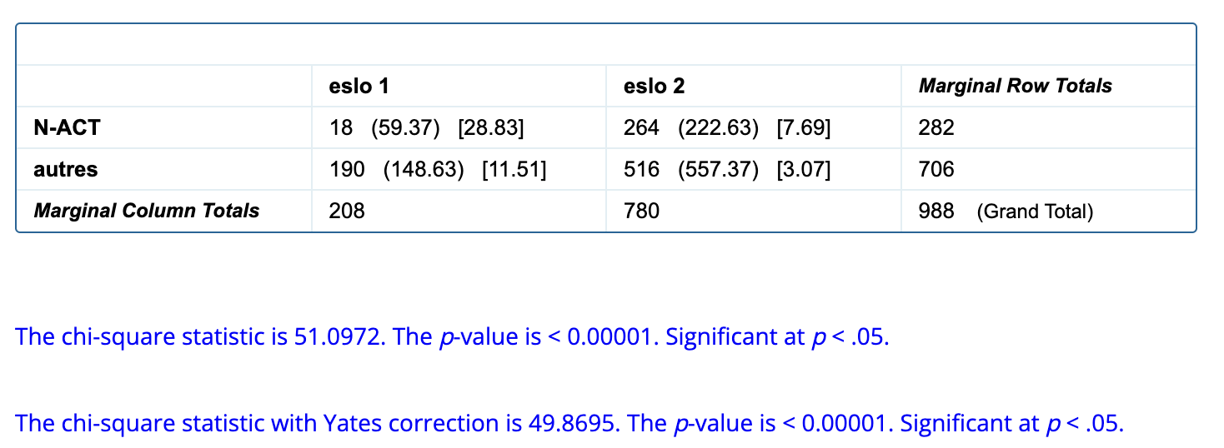
 |  |  |  |  |  |  | 780 |  |  |  |  |  | On s'attend à ce que la différence ne soit pas significative.
 |  |  |  |  |  |  |  |  |  |  |  |  |  |  |  |  |  |  |  |  |  |  |  |  |  |  |  |  |  |  |  | eslo 1 | eslo 2
 |  |  |  |  |  |  |  |  |  |  |  |  |  | eslo 1 | eslo 2 |  |  |  |  |  |  |  |  |  |  |  |  |  |  |  | N-ACT | 18 | 264
 |  |  |  |  |  |  |  |  |  |  |  |  | EACT | 38 | 122 |  |  |  |  |  |  |  |  |  |  |  |  |  |  |  | all the rest | 190 | 516
 |  |  |  |  |  |  |  |  |  |  |  |  | all the rest | 170 | 658

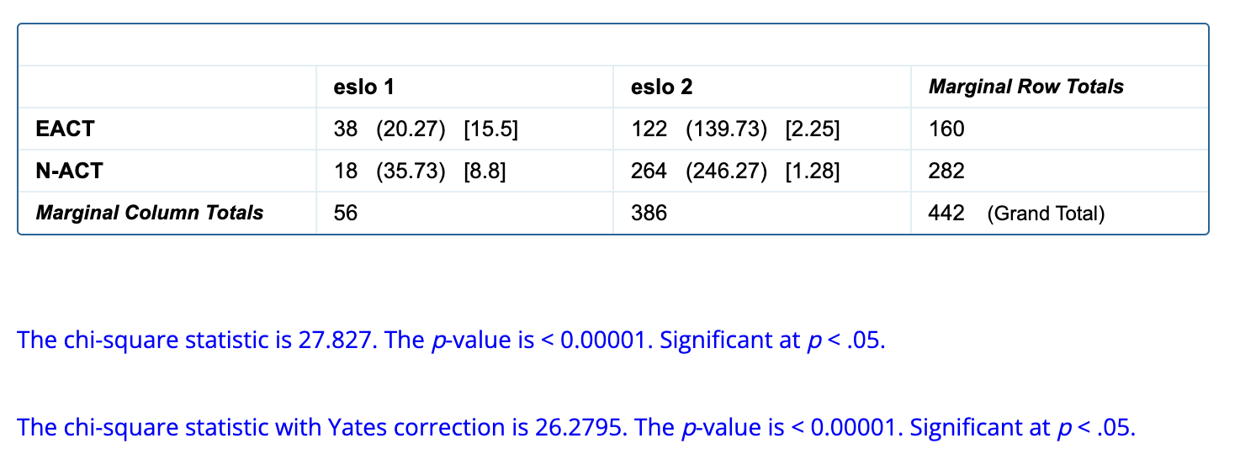
ESLO 1 - n-act vs autres
eslo 2 - n-act vs autres
 |  |  |  |  |  |  |  |  |  |  |  |  | Comparaison entre les deux corpus: EACT vs non activé (comme Larrivée) |  |  |  |  |  |  |  |  |  |  |  |  |  |  |  |  |  | pourcentages (N-ACT vs autres)
 |  |  |  |  |  |  |  |  |  |  |  |  | On s'attend à ce que la variation soit significative.
 |  |  |  |  |  |  |  |  |  |  |  |  |  |  |  |  |  |  |  |  |  |  |  |  |  |  |  |  |  |  | class | eslo 1 | eslo 2
 |  |  |  |  |  |  |  |  |  |  |  |  |  | eslo 1 | eslo 2 |  |  |  |  |  |  |  |  |  |  |  |  |  |  |  | N-ACT | 9 | 34
 |  |  |  |  |  |  |  |  |  |  |  |  | EACT | 38 | 122 |  |  |  |  |  |  |  |  |  |  |  |  |  |  |  | all the rest | 91 | 66
 |  |  |  |  |  |  |  |  |  |  |  |  | N-ACT | 18 | 264
ESLO 2 - EACT vs N-ACT
eslo 1 - EACT vs N-ACT

In situ (global) - N-ACT vs autres

 |  |  |  |  |  |  |  |  |  |  |  |  | Validation données eslo 1 (chaque classe vs tout le reste)
 |  |  |  |  |  |  |  |  |  |  |  |  | Test of good fit.

 |  |  |  |  |  |  |  |  |  |  |  |  | eslo 1 | class | occurrences
 |  |  |  |  |  |  |  |  |  |  |  |  |  | EACT | 38
 |  |  |  |  |  |  |  |  |  |  |  |  |  | N-ACT | 18
 |  |  |  |  |  |  |  |  |  |  |  |  |  | INF | 152
 |  |  |  |  |  |  |  |  |  |  |  |  |  |  | 208

 |  |  |  |  |  |  |  |  |  |  |  |  | Validation données eslo 2 (chaque classe vs tout le reste)
 |  |  |  |  |  |  |  |  |  |  |  |  | Test of good fit.

 |  |  |  |  |  |  |  |  |  |  |  |  | eslo 2 | class | occurrences
 |  |  |  |  |  |  |  |  |  |  |  |  |  | EACT | 122
 |  |  |  |  |  |  |  |  |  |  |  |  |  | N-ACT | 264
 |  |  |  |  |  |  |  |  |  |  |  |  |  | INF | 394
 |  |  |  |  |  |  |  |  |  |  |  |  |  |  | 780

 |  |  |  |  | Question 5: status d'activation pour où, comment et quoi dans le temps
eslo 1

 |  |  |  |  | eslo 1 | EACT | N-ACT | INF
 |  |  |  |  | quoi | 17 | 3 | 80
 |  |  |  |  | comment | 22 | 9 | 69
 |  |  |  |  | où | 21 | 20 | 59

eslo 2
 |  |  |  |  | eslo 2 | EACT | N-ACT | INF
 |  |  |  |  | quoi | 17 | 30 | 53
 |  |  |  |  | comment | 14 | 40 | 46
 |  |  |  |  | où | 14 | 40 | 46

où
Question 4: déterminer si proportion entre classes d'activation varie dans le temps (au niveau des différents éléments wh-)

Où

tout status d'activation confondu

Test of good fit

eslo 1 | class | occurrences
 | EACT | 10
 | N-ACT | 10
 | INF | 29
 |  | 49

eslo 2 | class | occurrences
 | EACT | 29
 | N-ACT | 83
 | INF | 97
 |  | 209

Test of independence

(raw numbers, tout statut d'activation)
class | eslo 1 | eslo 2
EACT | 10 | 29
N-ACT | 10 | 83
INF | 29 | 97

eslo 1 - où
Où in situ - activation status evolution
eslo 2 - où
(pourcentages, tous statuts d'activation)
class | eslo 1 | eslo 2
EACT | 21 | 14
N-ACT | 20 | 40
INF | 59 | 46

EACT vs autres

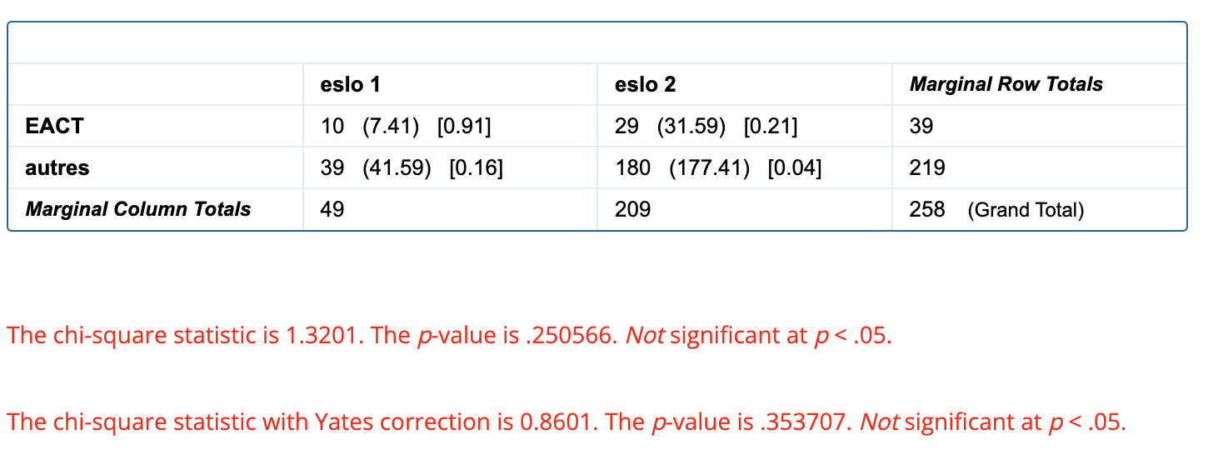
(raw, EACT vs tout le reste) |  |  | test of good fit |  |  |  | test of independence
class | eslo 1 | eslo 2
EACT | 10 | 29 | eslo 1
tout le reste | 39 | 180

 |  |  | eslo 2

eslo 1 - EACT vs autres
eslo 2 - eact vs autres
(pourcentages, EACT vs tout le reste)
class | eslo 1 | eslo 2
EACT
tout le reste

N-ACT vs autres

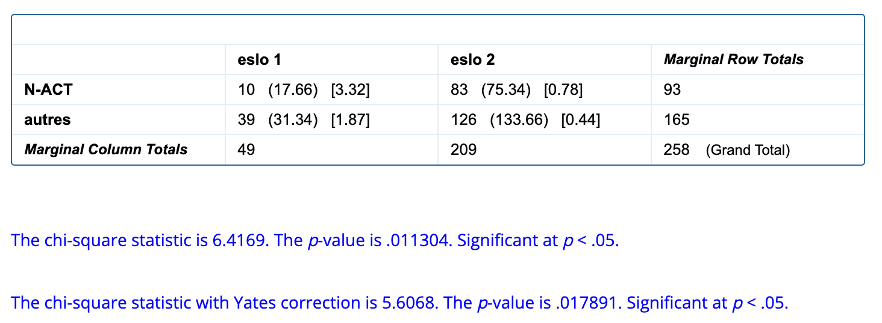
 |  |  | test of good fit |  |  | test of independence
(raw, N-ACT vs tout le reste)
class | eslo 1 | eslo 2 | eslo 1 |  | see above (it's significant)
N-ACT | 10 | 83
tout le reste | 39 | 126 | eslo 2

ESLO 1 - N-act vs autres
eslo 2 - n-act vs autres
(pourcentages, N-ACT vs tout le reste)
class | eslo 1 | eslo 2
N-ACT | 20 | 40
tout le reste | 80 | 60

EACT vs N-ACT (comme Larrivée)

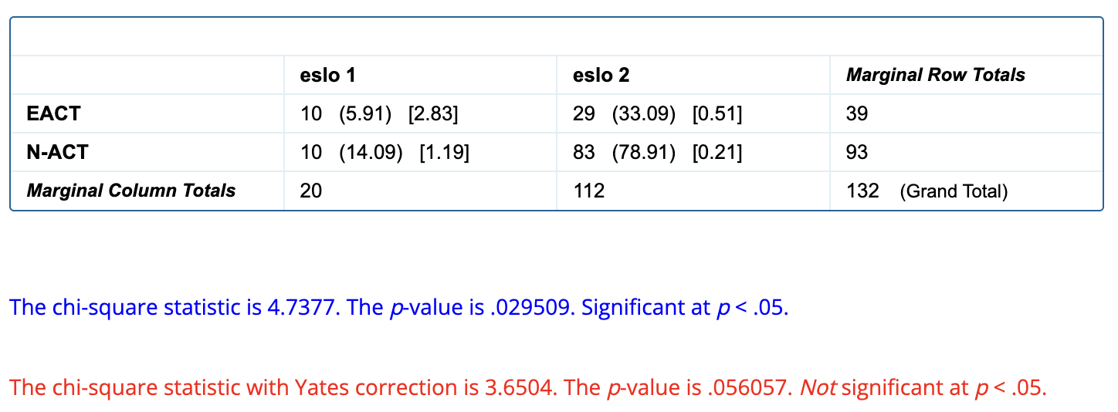
(raw numbers, EACT vs N-ACT) |  |  |  | test of independence |  |  | We didn't do goodness of fit tests because for eslo 1 that would clearly be non significant.
class | eslo 1 | eslo 2 |  |  |  |  | We just focus on the comparisons here.
EACT | 10 | 29
N-ACT | 10 | 83

eslo 1 - eact vs n-act
eslo 2 - eact vs n-act
(pourcentages)
class | eslo 1 | eslo 2
EACT | 50 | 26
N-ACT | 50 | 74

comment
Question 4: déterminer si proportion entre classes d'activation varie dans le temps (au niveau des différents éléments wh-)

Comment

tout status d'activation confondu

Test of good fit

eslo 1 | class | occurrences
 | EACT | 5
 | N-ACT | 2
 | INF | 16
 |  | 23

eslo 2 | class | occurrences
 | EACT | 19
 | N-ACT | 56
 | INF | 64
 |  | 139

Test of independence

(raw numbers, tout statut d'activation)
class | eslo 1 | eslo 2
EACT | 5 | 19
N-ACT | 2 | 56
INF | 16 | 64

eslo 2 - comment
eslo 1 - comment
Comment in situ - activation status evolution
(pourcentages, tous statuts d'activation)
class | eslo 1 | eslo 2
EACT | 22 | 14
N-ACT | 9 | 40
INF | 69 | 46

EACT vs autres
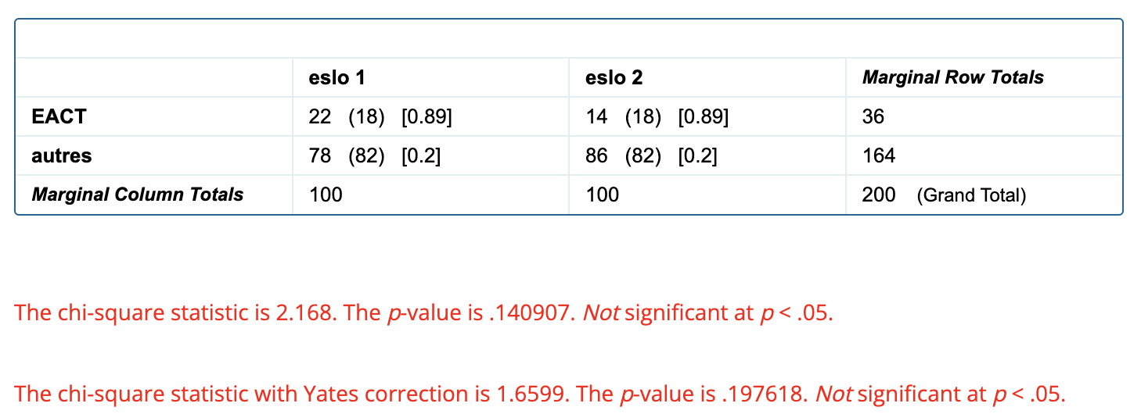

(raw, EACT vs tout le reste) |  |  |  | Il n'est pas significatif de faire une distinction entre ce qui est activé et ce qui ne l'est pas.
class | eslo 1 | eslo 2 |  | On ne fait pas de graphiques car on ne les utilisera pas.
EACT | 5 | 19
tout le reste | 18 | 120

eslo 1 - activés vs autres
eslo 2 - activé vs autres
(pourcentages, EACT vs tout le reste)
class | eslo 1 | eslo 2 | On ne fait pas de test of good fit car c'est clair que les données sont bonnes.
EACT | 22 | 14
tout le reste | 78 | 86

N-ACT vs autres

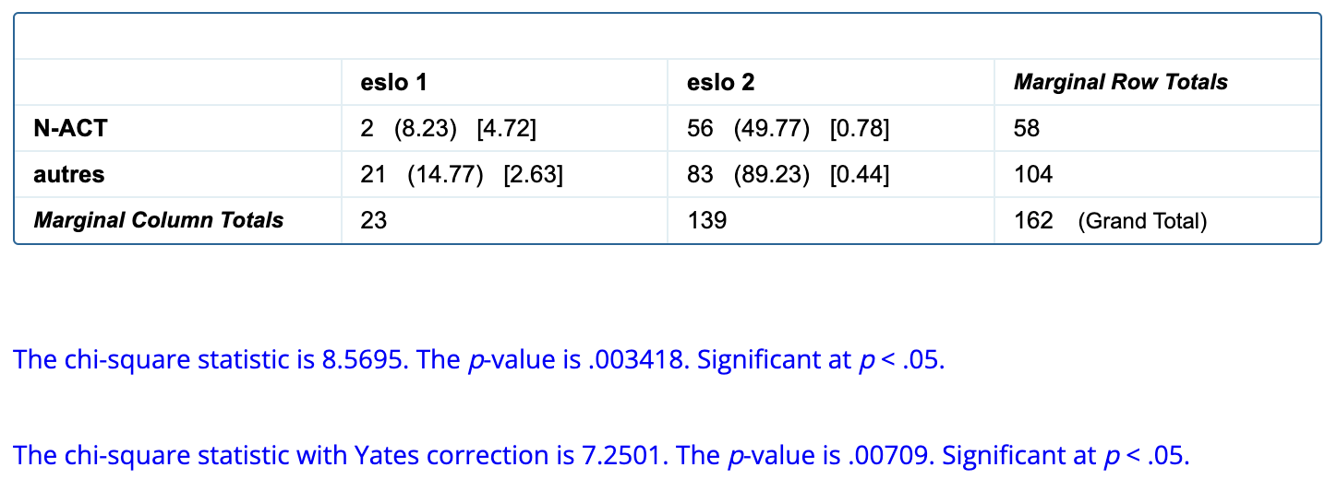

(raw, N-ACT vs tout le reste)
class | eslo 1 | eslo 2
N-ACT | 2 | 56
tout le reste | 21 | 83

eslo 1 - N-ACT vs autres
eslo 2 - N-ACT vs autres
(pourcentages, N-ACT vs tout le reste) |  |  | On ne fait pas de test de good fit car c'est clair que les données sont bonnes.
class | eslo 1 | eslo 2
N-ACT | 9 | 40
tout le reste | 91 | 60

Comment in situ - N-ACT vs autre

EACT vs N-ACT (comme Larrivée)
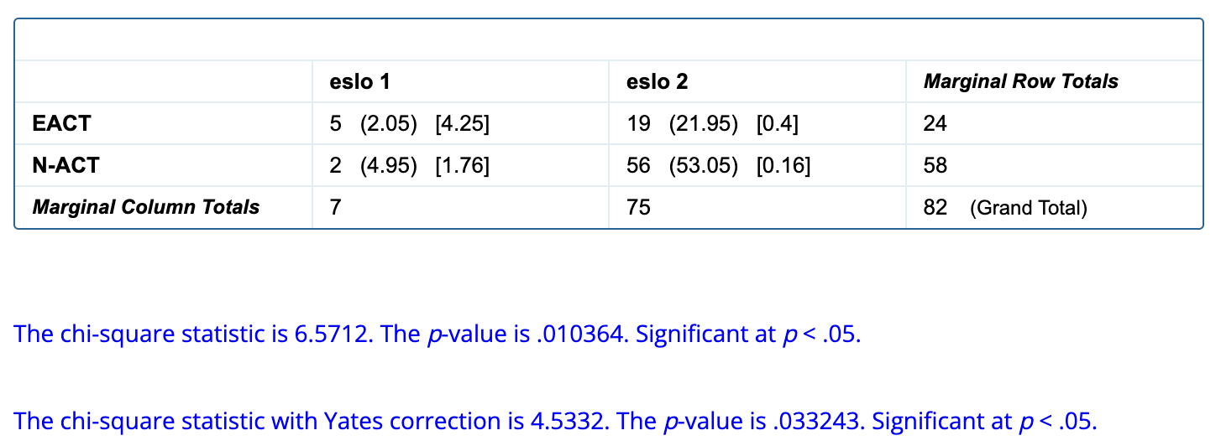
(raw numbers, EACT vs N-ACT)
class | eslo 1 | eslo 2
EACT | 5 | 19
N-ACT | 2 | 56

eslo 1 - eact vs n-act
eslo 2 - eact vs n-act
Comment - EACT vs N-ACT over time
(pourcentages)
class | eslo 1 | eslo 2
EACT | 71 | 25
N-ACT | 29 | 75

quoi
Question 4: déterminer si proportion entre classes d'activation varie dans le temps (au niveau des différents éléments wh-)

Quoi

tout status d'activation confondu

Test of good fit

eslo 1 | class | occurrences
 | EACT | 20
 | N-ACT | 4
 | INF | 94
 |  | 118

eslo 2 | class | occurrences
 | EACT | 66
 | N-ACT | 114
 | INF | 204
 |  | 384

Test of independence

(raw numbers, tout statut d'activation)
class | eslo 1 | eslo 2
EACT | 20 | 66
N-ACT | 4 | 114
INF | 94 | 204

Quoi in situ - activation status evolution
eslo 1 - quoi
eslo 2 - quoi
(pourcentages, tous statuts d'activation)
class | eslo 1 | eslo 2
EACT | 17 | 17
N-ACT | 3 | 30
INF | 80 | 53

EACT vs autres

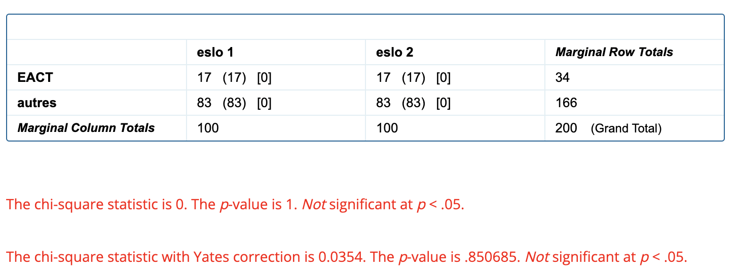
(raw, EACT vs tout le reste) |  |  | test of good fit |  |  | test of independence
class | eslo 1 | eslo 2
EACT | 20 | 66 | eslo 1
tout le reste | 98 | 318

 |  |  | eslo 2

eslo 1 - EACT VS AUTRES
eslo 2 - eact vs autres
(pourcentages, EACT vs tout le reste) |  |  |  |  | On ne fait pas de column chart parce que les données ne sont pas significatives
class | eslo 1 | eslo 2
EACT | 17 | 17
tout le reste | 83 | 83

N-ACT vs autres

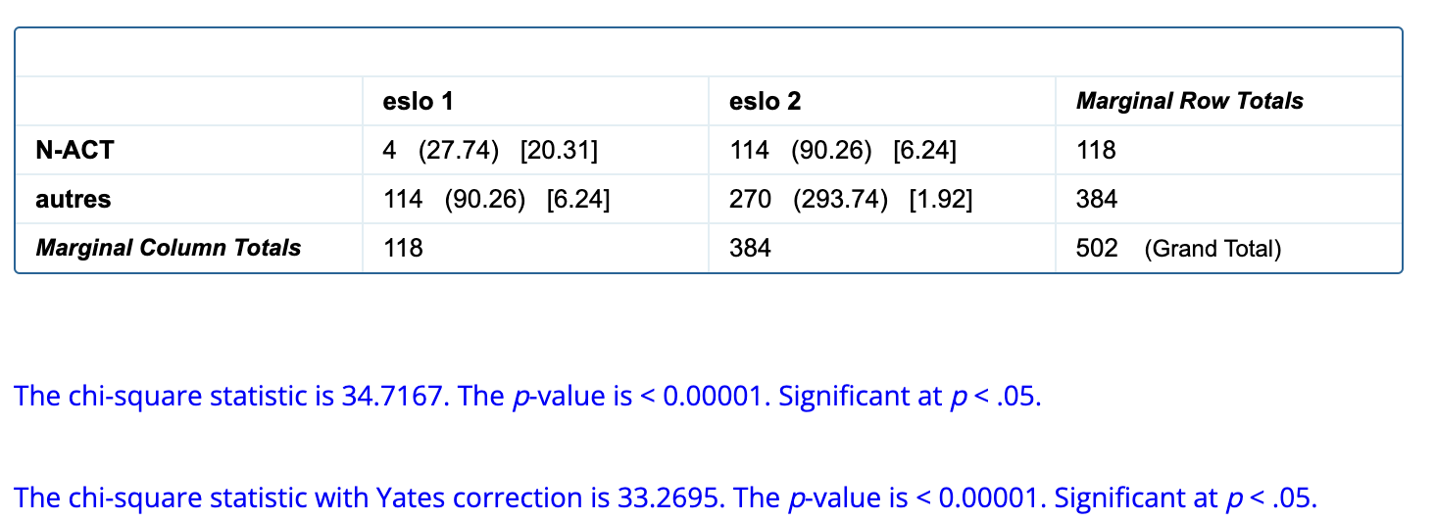
(raw, N-ACT vs tout le reste) |  |  |  | test of good fit |  |  | test of independence
class | eslo 1 | eslo 2
N-ACT | 4 | 114 |  | eslo 1
tout le reste | 114 | 270

 |  |  |  | eslo 2

Quoi in situ - EACT vs all the rest
eslo 1 - n-act vs autres
eslo 2 - n-act vs autres
(pourcentages, N-ACT vs tout le reste)
class | eslo 1 | eslo 2
N-ACT | 3 | 30
tout le reste | 97 | 70

EACT vs N-ACT (comme Larrivée)

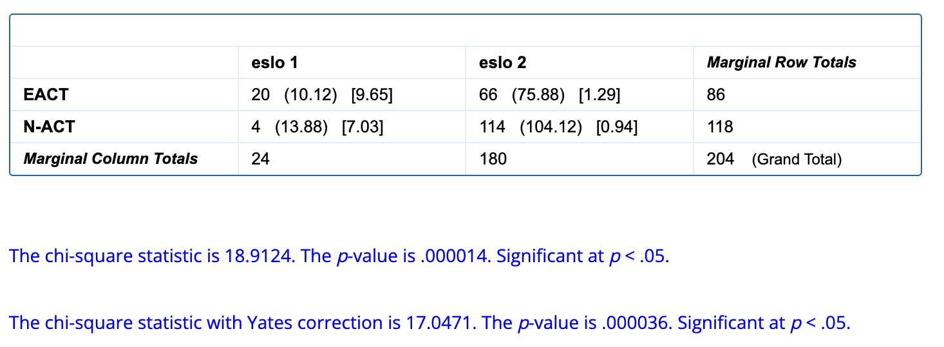
(raw numbers, EACT vs N-ACT) |  |  |  | test of independence
class | eslo 1 | eslo 2
EACT | 20 | 66
N-ACT | 4 | 114

eslo 1 - eact vs n-act
eslo 2 - eact vs n-act
(pourcentages)
class | eslo 1 | eslo 2
EACT | 83 | 37
N-ACT | 17 | 63

quand
Question 4: déterminer si proportion entre classes d'activation varie dans le temps (au niveau des différents éléments wh-)

Quand

tout status d'activation confondu

Test of good fit

eslo 1 | class | occurrences
 | EACT | 3
 | N-ACT | 1
 | INF | 11
 |  | 15

eslo 2 | class | occurrences
 | EACT | 5
 | N-ACT | 4
 | INF | 20
 |  | 29

Test of independence |  |  | Pas significatif, sans doute à cause de la pénurie des données.
 |  |  | On a néanmoins l'impression de voir le même trend que dans les autre wh (augmentation n-act) mais on ne peut pas vraiment l'affirmer car le test statistique échoue.
(raw numbers, tout statut d'activation)
class | eslo 1 | eslo 2
EACT | 3 | 5
N-ACT | 1 | 4
INF | 11 | 20

quand - eslo 1
quand - eslo 2
(pourcentages, tous statuts d'activation)
class | eslo 1 | eslo 2
EACT | 20 | 17
N-ACT | 7 | 14
INF | 73 | 69

qui
Question 4: déterminer si proportion entre classes d'activation varie dans le temps (au niveau des différents éléments wh-)

Qui

tout status d'activation confondu

Test of good fit

eslo 1 | class | occurrences
 | EACT | 0
 | N-ACT | 1
 | INF | 2
 |  | 3

eslo 2 | class | occurrences
 | EACT | 3
 | N-ACT | 7
 | INF | 9
 |  | 19

Test of independence

(raw numbers, tout statut d'activation) |  |  | On ne peut pas calculer car une des données est zéro.
class | eslo 1 | eslo 2
EACT | 0 | 3
N-ACT | 1 | 7
INF | 2 | 9

qui - eslo 1
qui - eslo 2
(pourcentages, tous statuts d'activation)
class | eslo 1 | eslo 2
EACT | 0 | 16
N-ACT | 33 | 37
INF | 67 | 47

no anglo
 | ex situ |  |  |  |  | (new count) |  |  |  | angloshones: | JR; MD; JSM; NC; DP; HM; RC; PB
 | eslo 1 | eslo 2 | tot |  |  | eslo 1 | eslo 2 | tot
tot
eslo 1
ESLO 2
comment | 1406 | 333 | 1739 |  | comment | 539 | 333 | 872
où | 233 | 84 | 317 |  | où | 141 | 84 | 225
quand | 156 | 32 | 188 |  | quand | 54 | 32 | 86
quiO | 39 | 8 | 47 |  | quiO | 21 | 8 | 29
quoiO | 334 | 24 | 358 |  | quoiO | 158 | 24 | 182
 | tot all wh- | tot all wh- | tot all wh- |  |  | tot all wh- | tot all wh- | tot all wh-
 | 2168 | 481 | 2649 |  |  | 913 | 481 | 1394

 | 850

 | Question 1: dans quelle mesure la proportion globale varie entre in situ et ex situ en fonction du temps?
eslo 1
ESLO 2
 | eslo 1 | ex situ | in situ |  |  |  | eslo 2 | ex situ | in situ
 |  | 913 | 208 |  |  |  |  | 481 | 780

 |  | Question 1b: dans quelle mesure la proportion globale de in situ varie dans le temps pour chaque élémént wh-?
quoi - ESLO 1
comment - eslo 1
où - eslo 1
quand - eslo 1
QUI - ESLO 1
 | eslo 1 | wh- | in situ | ex situ
 |  | comment | 23 | 539
 |  | où | 49 | 141
 |  | quand | 15 | 54
 |  | quiO | 3 | 21
 |  | quoiO | 118 | 158

où - eslo 2
in situ | 209
ex situ | 84
quoi - ESLO 2
in situ | 384
ex situ | 24
comment - eslo 2
in situ | 139
ex situ | 333
quand - eslo 2
in situ | 29
ex situ | 32
qui - eslo 2
in situ | 19
ex situ | 8
 | eslo 2 | wh- | in situ | ex situ
 |  | comment | 139 | 333
 |  | où | 209 | 84
 |  | quand | 29 | 32
 |  | quiO | 19 | 8
 |  | quoiO | 384 | 24

 |  | wh- | eslo 1 | eslo 2
 |  | comment | 23 | 139
 |  | où | 49 | 209
 |  | quand | 15 | 29
 |  | quiO | 3 | 19
 |  | quoiO | 118 | 384

 | Question 5: status d'activation pour où, comment et quoi dans le temps

 | eslo 1 | EACT | N-ACT | INF |  | eslo 2 | EACT | N-ACT | INF
 | quoi | 17 | 3 | 80 |  | quoi | 17 | 30 | 53
 | comment | 22 | 9 | 69 |  | comment | 14 | 40 | 46
 | où | 21 | 20 | 59 |  | où | 14 | 40 | 46

 | Question 5: status d'activation dans le temps (tout élément confondu)

 | eslo 1 | EACT | N-ACT | INF
 | quoi | 17 | 3 | 80
 | comment | 22 | 9 | 69
 | où | 21 | 20 | 59

 | eslo 2 | EACT | N-ACT | INF
 | quoi | 17 | 30 | 53
 | comment | 14 | 40 | 46
 | où | 14 | 40 | 46

 | Question 3: classification des wh-in situ (eact, n-act, inf)
eslo 1
 | eslo 1 | class | total
 |  | EACT | 35
 |  | N-ACT | 16
 |  | INF | 139
 |  |  | 190

ESLO 2
 | eslo 2 | class | total
 |  | EACT | 114
 |  | N-ACT | 253
 |  | INF | 365
 |  |  | 732

